2. 신규 연출
신규 연출

1 | 목표지점 1 - 타로 카드 공개씬

▶ | 발생 위치

▶ | 연출 설정

▶ | 연출 방식

▶ | 사용하는 에셋
 | 리소스 위치: RoketTeam > RocketTeamDocu > 04. 리소스 > 에셋

1 | 목표지점 3 - 버스 연출 씬

▶ | 발생 위치
 | 목표지점3 버스 정류장 앞 도로

▶ | 연출 설정
 | 멀리서 버스가 정류장을 향해 달려오고 멈춰선다. 하나가 멀리 떠날 거 같은 분위기를 조성하는 용도.

▶ | 연출 방식
 | a. 종료 UI 출력 시 BUS START 좌표에서 버스가 출현한다
 | b. 출현하는 동시에 버스 에셋이 START 좌표 에서 출발해서 END 좌표에서 멈춤. 도로 위에서 시속 40km/h 속도로 전진.

 | bus start 좌표(X,Y) | 37.540616 | 127.126606
 | bus end 좌표(X,Y) | 37.540447 | 127.12731

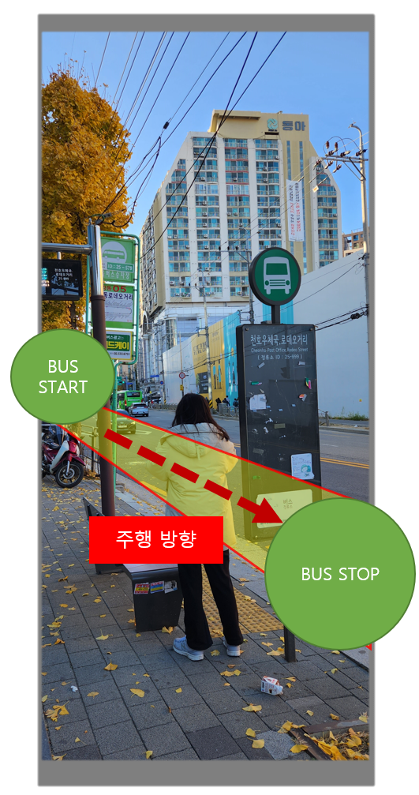
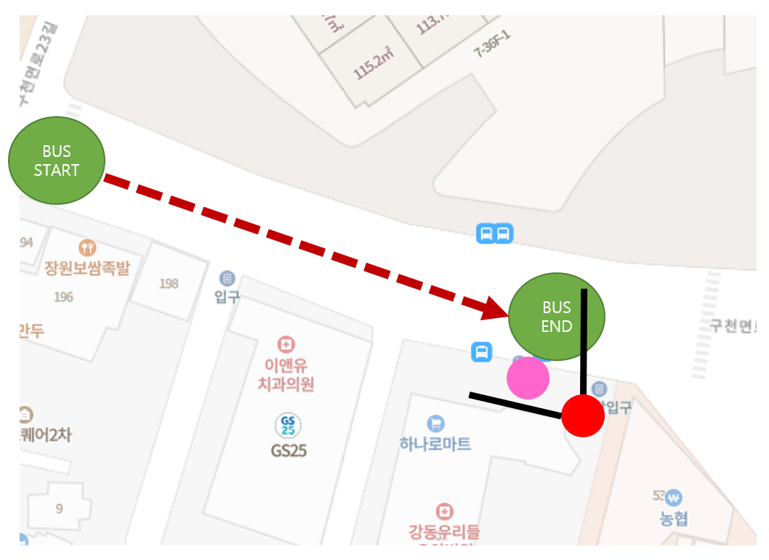

 |  |  |  | 핑크색 | 하나
 |  |  |  | 빨간색 | 플레이어

▶ | 사용하는 에셋

3. VPS연출
Stage2 VPS 연출 기획서

 | 기본 정보

▶ | 문서 정의
 | Stage 3에서 이루어질 VPS 연출 기획에 대한 전반적인 내용을 담고 있다. 내용이 방대함으로 스테이지 기획서에서 따로 분리하여 작성함.

▶ | VPS 연출 위치 및 범위
1 | 연출 위치

2 | 가게 상호명

이상적인 플레이어 VPS 연출 시작 위치

▶ | 기본 순서

a.
b.
c.
d.
e.
f.

▶ | 위치

▶ | 파티클과 기타 효과

